상품제안서
RPET리유저블백 컬러(사각) | 상품코드: S29757

 |  |  |  |  |  |  | 02-713-8555 | www.synergygift.co.kr
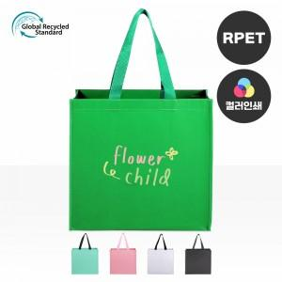

【상세/제작정보】 | <p><span style="font-size: 12pt;">※양면인쇄시 디자인 다르면 추가비용 발생됩니다.​​​​</span></p>

【인쇄/포장옵션】 | 실크, 풀칼라 / OPP(비닐)

【공급단가】 | 수량 | 100~ | 300~ | 500~ | 1,000~ | 3,000~
*VAT별도 | 단가 | 2,860원 | 2,810원 | 2,750원 | 2,640원 | 2,530원

【상품 URL】 | https://synergygift.co.kr:443/src/goods_detail.php?gdno=29757

